2021_04_data
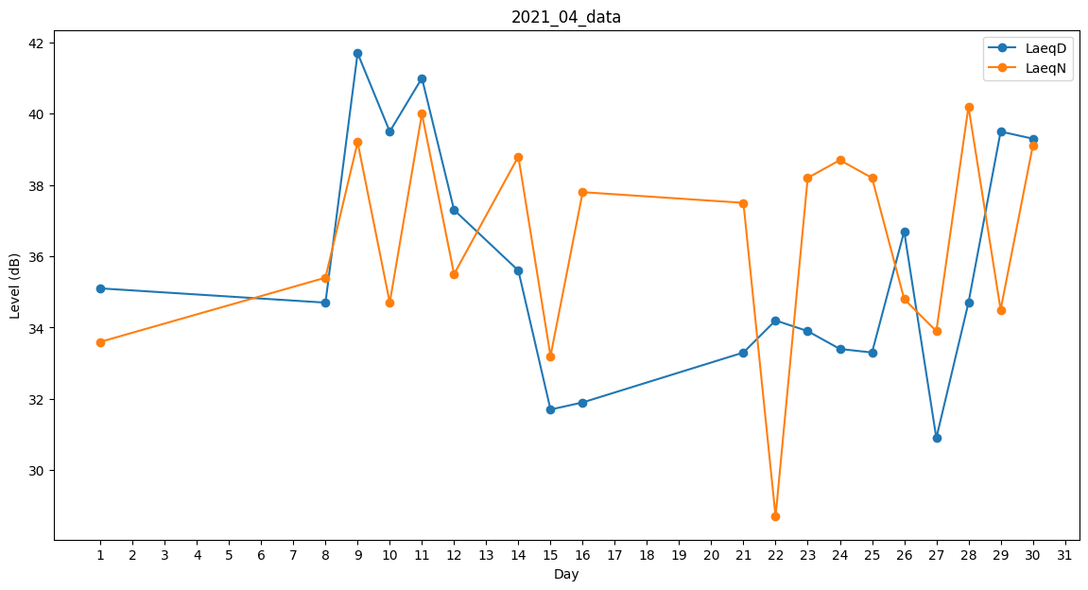
Day | LaeqD | LaeqN
1 | 35.1 | 33.6
2 | 35.5 | 0
3 | 0 | 0
4 | 31.7 | 0
5 | 41 | 0
6 | 35.7 | 0
7 | 0 | 38.3
8 | 34.7 | 35.4
9 | 41.7 | 39.2
10 | 39.5 | 34.7
11 | 41 | 40
12 | 37.3 | 35.5
13 | 0 | 34.8
14 | 35.6 | 38.8
15 | 31.7 | 33.2
16 | 31.9 | 37.8
17 | 36.6 | 0
18 | 0 | 35.4
19 | 0 | 38.7
20 | 36.9 | 0
21 | 33.3 | 37.5
22 | 34.2 | 28.7
23 | 33.9 | 38.2
24 | 33.4 | 38.7
25 | 33.3 | 38.2
26 | 36.7 | 34.8
27 | 30.9 | 33.9
28 | 34.7 | 40.2
29 | 39.5 | 34.5
30 | 39.3 | 39.1

